Resumen

 |  | INFORME INGRESOS Y GASTOS "LOS PRADOS DE NOS"
 |  | Agosto 2022

 | = | SALDO MES ANTERIOR |  | 9,071,659
 | + | Ingresos Agosto |  | 5,972,000
 | - | Gastos Agosto |  | -6,602,975
 | = | SALDO SGTE MES |  | 8,440,684

COMPROBACION DE SALDOS
SALDO SIGUIENTE MES EN BCO ESTADO |  |  | 7,268,147
SALDO SIGUIENTE MES EN BCO Falabella |  |  | 1,169,025
Saldo Contable Sgte Mes |  |  | 8,437,172
 |  |  | -3,512 | Diferencia por verificar en Cartola del Bco estado por posible cobro de comision y/o mantención de cuenta

Comprobantes de Ingresos
 | INFORME INGRESOS Y GASTOS "LOS PRADOS DE NOS"
 | Agosto 2022


 |  |  |  |  | Saldo final de Agosto
 |  |  |  |  | 7,268,147
**Saldo inicial entregado en Cta Vista de Banco Estado
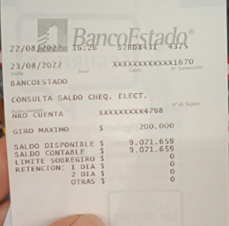
 |  | 9,071,659

 |  |  |  | 1,169,025
 |  |  | SALDO FINAL EN BCO FALABELLA

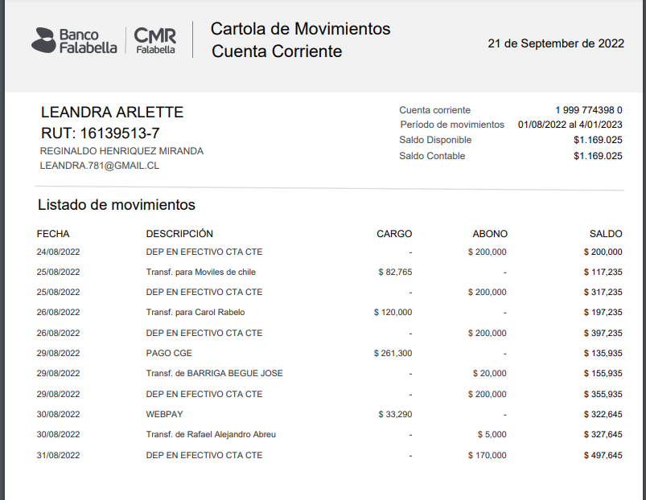
CARTOLA AGOSTO
 |  |  | Detalle Dinero Girado del Bco Estado
 |  |  | 20,000 | efectivo
 |  |  | 200,000 | 2022-08-24
 |  |  | 200,000 | 2022-08-25
 |  |  | 200,000 | 2022-08-26
 |  |  | 200,000 | 2022-08-29
 |  |  | 170,000 | 2022-08-31
 |  |  | 200,000 | 2022-09-06
 |  |  | 230,000 | 2022-09-08
 |  |  | 200,000 | 2022-09-09
 |  |  | 180,000 | 2022-09-13
 |  |  | 1,800,000 | SE HA SA GIRO 1.800.000 DEL BCO ESTADO AL DE FALABELLA AL DIA 13-09-2022

CARTOLA SEPTIEMBRE
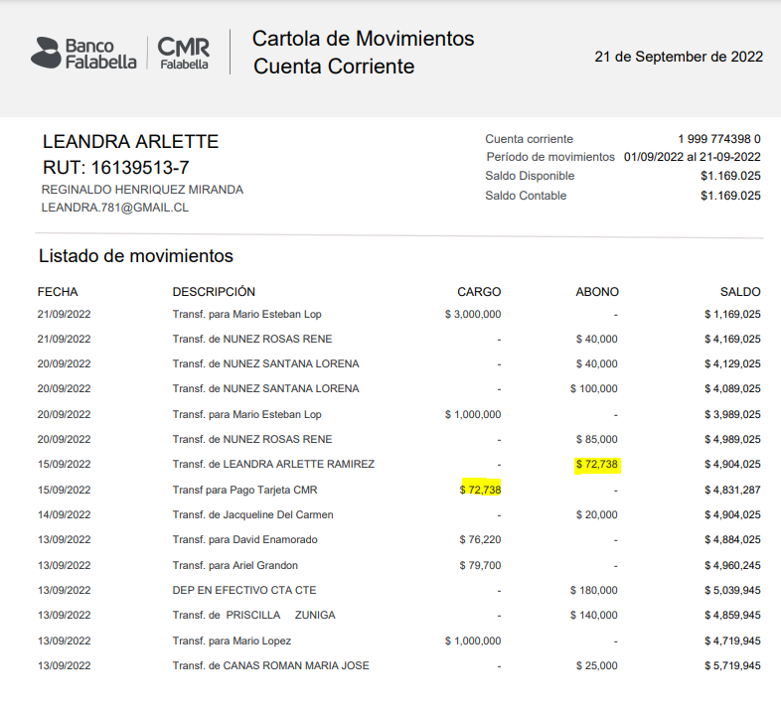
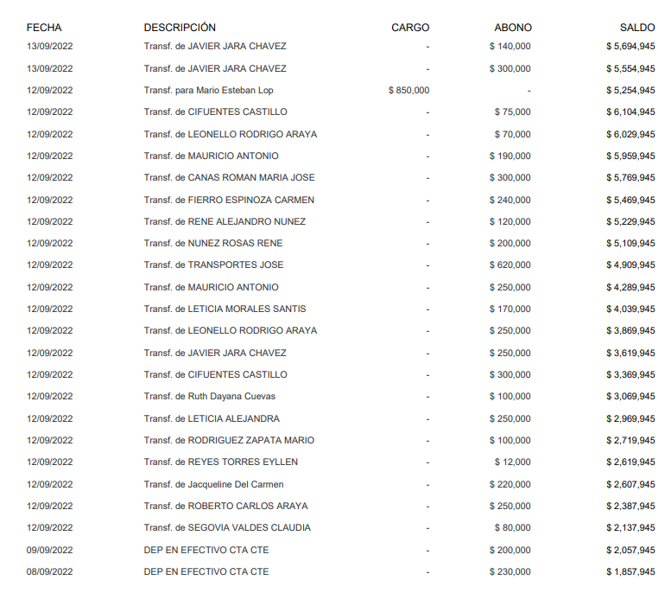

 |  | ****72,738
 |  | ERROR INVOLUNTARIO SE CARGO MI CUENTA PERSONAL PERO SE SALDO DE INMEDIATO

Comprobantes de Gastos
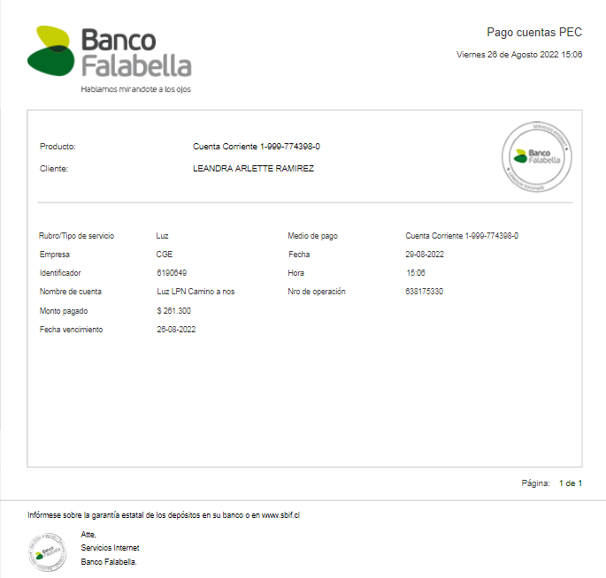
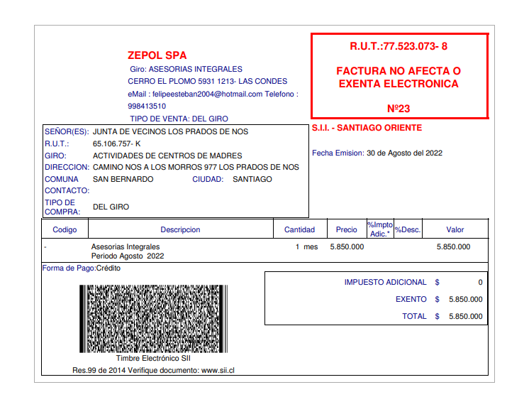
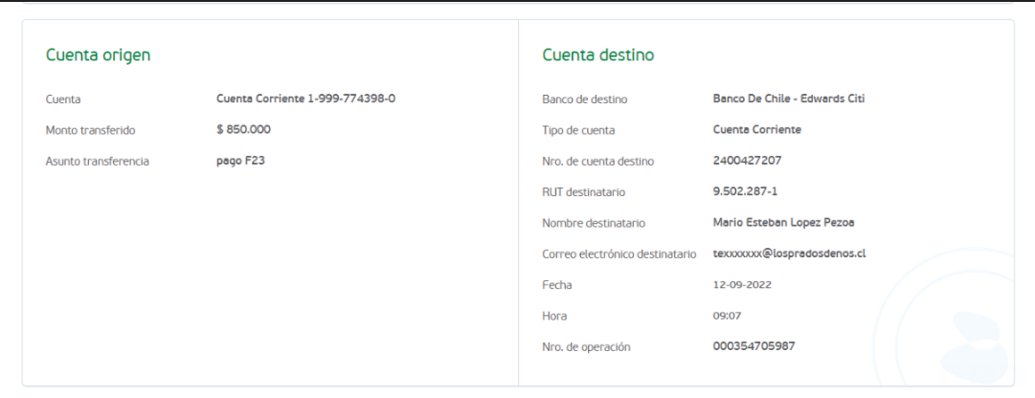
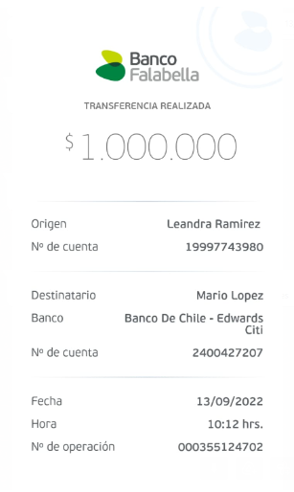
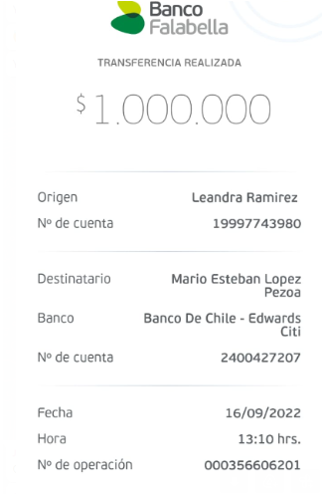
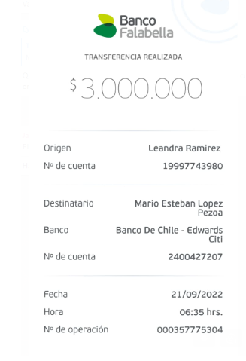
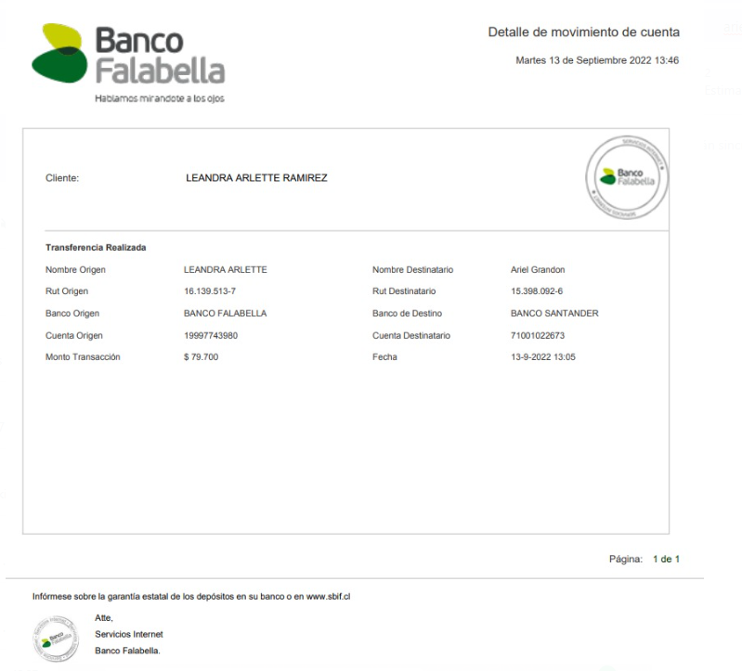
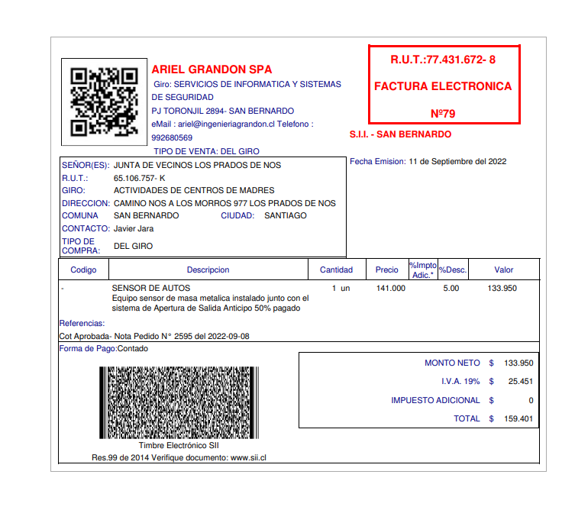
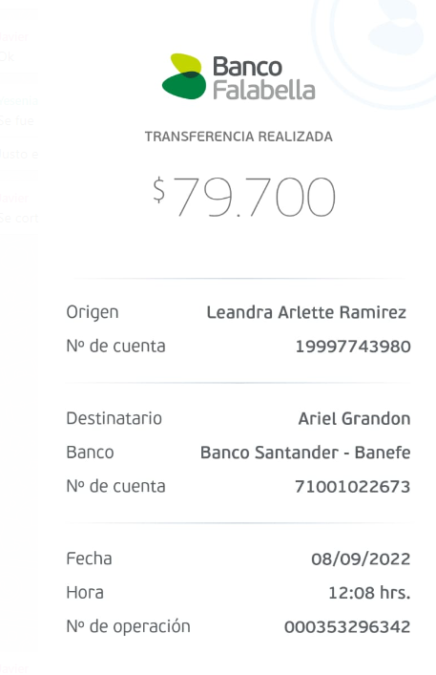
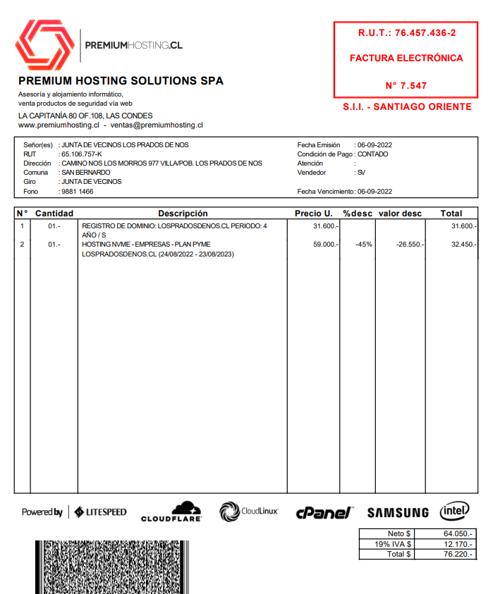
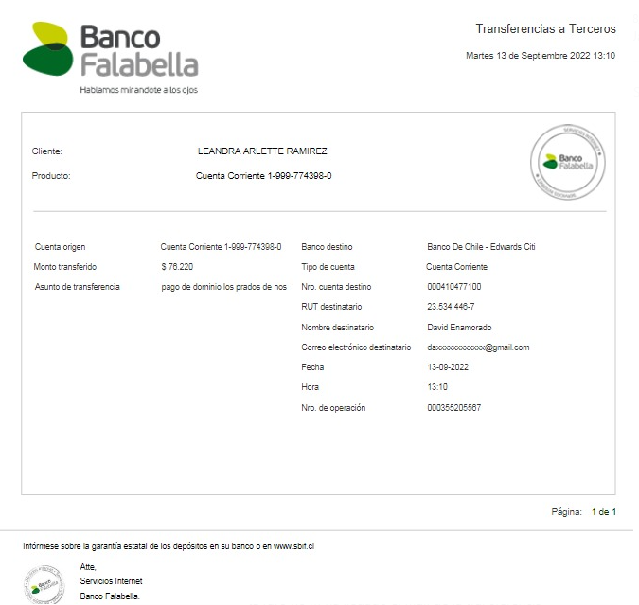
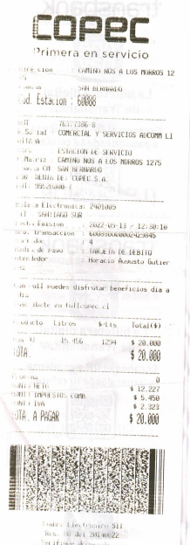
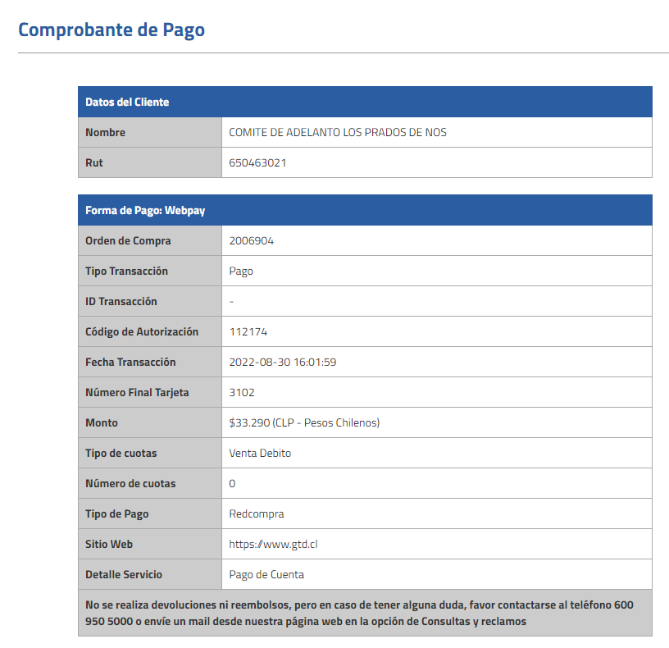
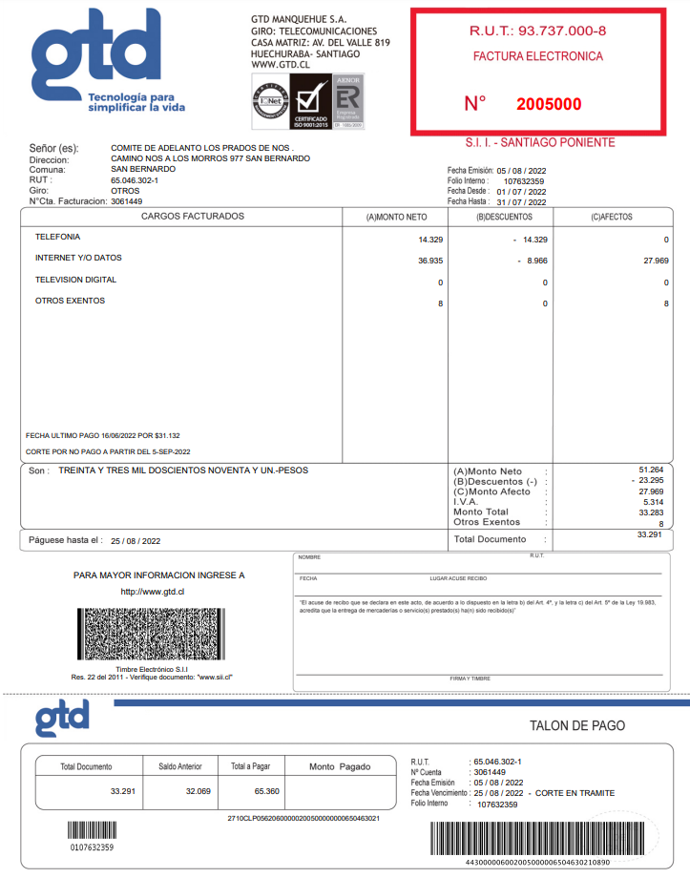
 | INFORME INGRESOS Y GASTOS "LOS PRADOS DE NOS"
 | Agosto 2022

**Pago Factura F-358520 Camino Nos |  | 82,765
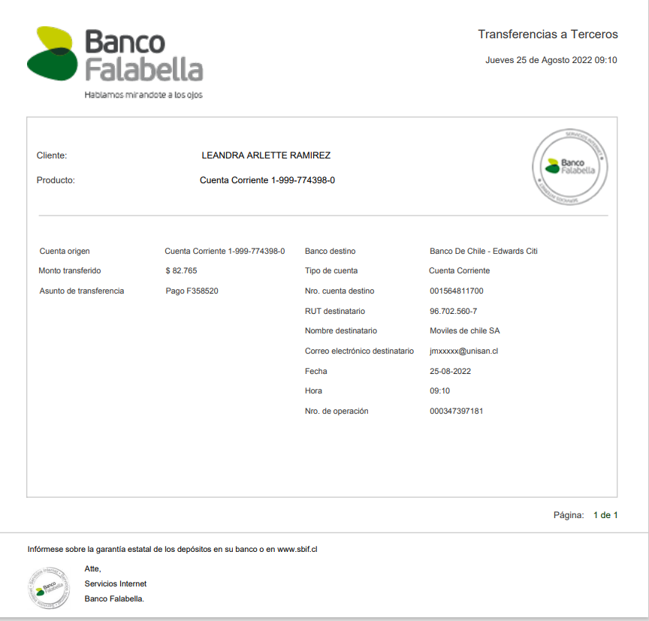
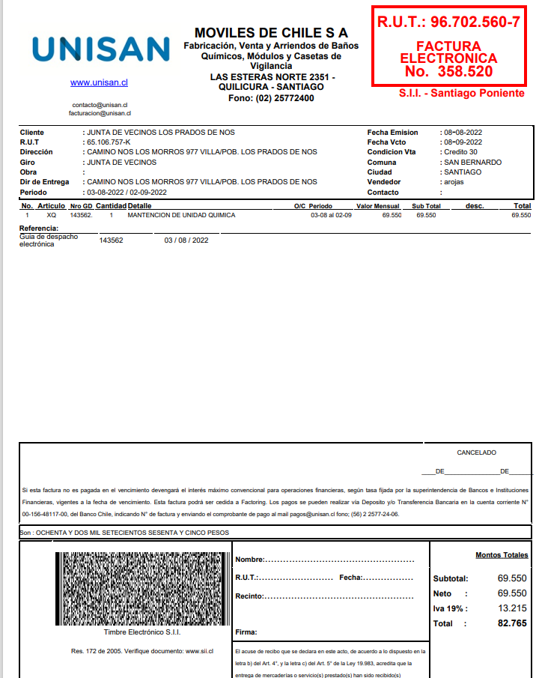

**Pago Consumo de agua en Bidones desde Febero a 24 de agosto 2022
120,000
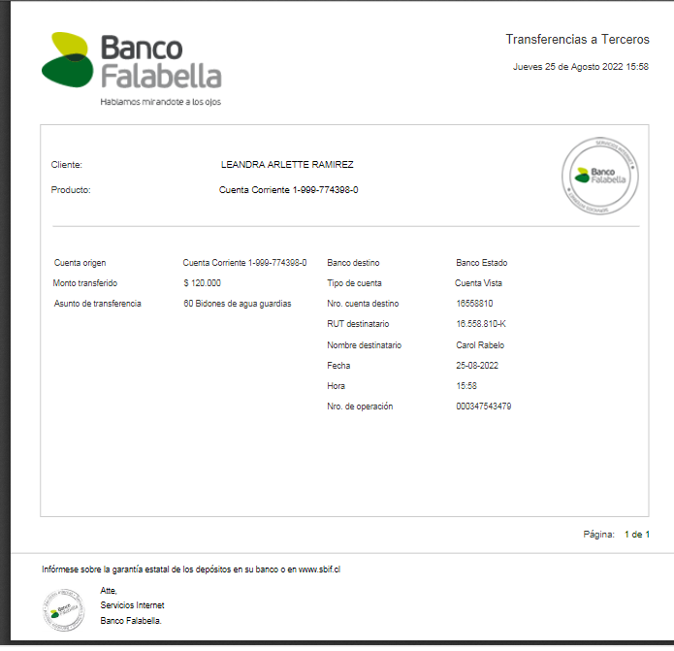
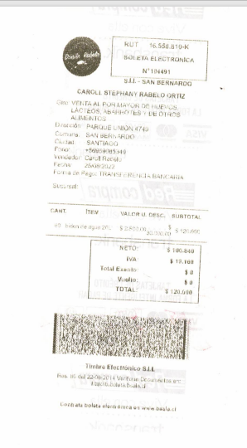
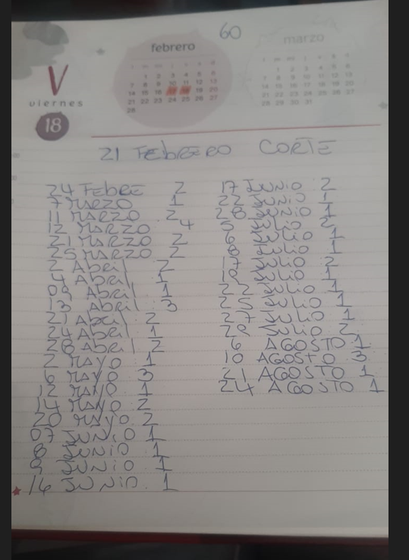

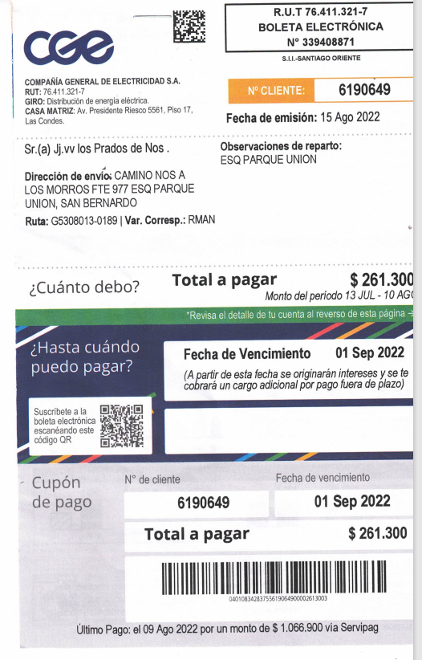
**Pago cta de luz Cliente 6190649
 | 261,300

